External Data Model
Data modeling
Project:Egzaminy Dyplomowe

Section
1 | External Data Model (Problem Analysis)
2 | TOP-DOWN Model (logical->relational) |  |  |  |  |  |  | `
3 | BOTTOM_UP Model (textbook normalization)
4 | BOTTOM_UP Model (cookbook normalization)
5 | ORM Data Model (FCO-IM)

 | 2020.10.21 |  |  |  |  | By: Rafał Kowalski

Rejestracja wyników egzaminów dyplomowych po zakończeniu studiów.

Przedstawienie procesu biznesowego
1. | Na ostatnim roku studiów, studenci muszą przygotować indywidualne prace dyplomowe i "obronić" egzamin dyplomowy
2. | Student wybiera temat pracy dyplomowej oraz nakłania dwóch nauczycieli do pełnienia ról "Opiekuna" i "Promotora"
3. | Student, we współpracy z "Opiekunem", wypełnia trzy pola formularza pracy dyplomowej: "Temat pracy dyplomowej", "Cel pracy dyplomowej" i "Zakres pracy dyplomowej"
4. | Po zakończeniu procesu tworzenia pracy dyplomowej, student rejestruje dokument w systemie informatycznym UBI
5. | Dokument pracy dyplomowej jest oceniany przez "Opiekuna" a następnie przez "Promotora" pracy.
6. | Dokument pracy dyplomowej jest oceniany przez "Recenzenta".
 | 5a. | W przypadku, gdy student uzyska ocenę niedostateczną od opiekuna lub promotora, zostaje skreślony ze studiów i nie jest dopuszczony do egzaminu dyplomowego.
 | 5b. | W przypadku, gdy student uzyska ocenę niedostateczną od recenzenta, zostaje wyznaczony DRUGI RECENZENT, który ponownie recenzuje pracę dyplomową.
 | 5c. | Jeśli drugi recenzent również wystawi ocenę negatywną, student zostaje skreślony ze studiów.
 | 5d. | Student skreślony musi następnie wznowić studia i rozpocząć proces od p 1. Musi zarejestrować nowy (inny) temat pracy dyplomowej wybrać nowych (innych) nauczycieli do ról opiekuna i promotora.
7. | W dziekanacie zostaje wyznaczony termin obrony egzaminu dyplomowego.
8. | W wyznaczonym terminie zbiera się "Komisja Egzaminacyjna" i dokonuje oceny studenta na egzaminie dyplomowym.

Przedstawione poniżej tabele zawiera przykładową listę danych, z egzaminów dyplomowych

numer albumu studenta | student | temat pracy dyplomowej | cel pracy dyplomowej | zakres pracy dyplomowej | data egzaminu | godzina poczatku egzaminu | ocena końcowa | login nauczyciela | tytuł nauczyciela | nauczyciel | funkcja | wystawiona ocena
28374 | Student Stanisław | System obsługi pacjentów w przychodni | . . . | . . . | 21/02/2018 | 9:00:00 | 4.4 | pracowj | dr | Pracowity Jan | Promotor | 5.0
 |  |  |  |  |  |  |  | wesolm | mgr inż. | Wesoły Mieczysław | Recenzent | 3.5
 |  |  |  |  |  |  |  | samotnam | dr hab. | Samotna Mariola | Przewodniczący komisji egzaminacyjnej | 4.0
46573 | Studenka Jola | Projekt aplikacji internetowej | . . . | . . . | 21/02/2018 | 13:30:00 | 3.6 | przemys | dr. | Przemysław Szumilas | Promotor | 3.5
 |  |  |  |  |  |  |  | ponuryb | dr. | Ponury Bazyl | Recenzent | 4.0
 |  |  |  |  |  |  |  | nijakik | prof. | Nijaki Kzimierz | Przewodniczący komisji egzaminacyjnej | 3.0
39463 | Student Barnaba | System wymiany danych pomiędzy pojazdem a inteligentnym domem | . . . | . . . | 23/052014 | 17:00:00 | 4.5 | jasinsm | dr. | Jasiek Przenny | Promotor | 5.0
 |  |  |  |  |  |  |  | samotnam | dr hab. | Samotna Mariola | Recenzent | 3.5
 |  |  |  |  |  |  |  | nijakik | prof. | Nijaki Kzimierz | Przewodniczący komisji egzaminacyjnej | 4.5

numer albumu studenta | student | temat pracy dyplomowej |  |  | data egzaminu | godzina poczatku egzaminu | ocena końcowa | login nauczyciela | tytuł nauczyciela | nauczyciel | funkcja | wystawiona ocena
28374 | Student Stanisław | System obsługi pacjentów w przychodni | . . . | . . . | 21/02/2018 | 9:00:00 | 4.4 | pracowj | dr | Pracowity Jan | Promotor | 5.0
28374 | Student Stanisław | System obsługi pacjentów w przychodni | . . . | . . . | 21/02/2018 | 9:00:00 | 3.7 | wesolm | mgr inż. | Wesoły Mieczysław | Recenzent | 3.5
28374 | Student Stanisław | System obsługi pacjentów w przychodni | . . . | . . . | 21/02/2018 | 9:00:00 | 3.8 | samotnam | dr hab. | Samotna Mariola | Przewodniczący komisji egzaminacyjnej | 4.0
46573 | Studenka Jola | Projekt aplikacji internetowej | . . . | . . . | 21/02/2018 | 13:30:00 | 3.6 | przemys | dr. | Przemysław Szumilas | Promotor | 3.5
46573 | Studenka Jola | Projekt aplikacji internetowej | . . . | . . . | 21/02/2018 | 13:30:00 | 3.9 | ponuryb | dr. | Ponury Bazyl | Recenzent | 4.0
46573 | Studenka Jola | Projekt aplikacji internetowej | . . . | . . . | 21/02/2018 | 13:30:00 | 3.7 | nijakik | prof. | Nijaki Kzimierz | Przewodniczący komisji egzaminacyjnej | 3.0
39463 | Student Barnaba | System wymiany danych pomiędzy pojazdem a inteligentnym domem | . . . | . . . | 23/052014 | 17:00:00 | 4.5 | jasinsm | dr. | Jasiek Przenny | Promotor | 5.0
39463 | Student Barnaba | System wymiany danych pomiędzy pojazdem a inteligentnym domem | . . . | . . . | 23/052014 | 17:00:00 | 3.1 | samotnam | dr hab. | Samotna Mariola | Recenzent | 3.5
39463 | Student Barnaba | System wymiany danych pomiędzy pojazdem a inteligentnym domem | . . . | . . . | 23/052014 | 17:00:00 | 2.3 | nijakik | prof. | Nijaki Kzimierz | Przewodniczący komisji egzaminacyjnej | 4.5

UWAGA: symbol ". . ." oznacza pole tekstowe przewidziane dla wprowadzenie 500 znaków opisu słownego. Jego zawartość jest wypełniana w systemi uczelni a została pominięta w zadaniu, żeby nie utrudniała analizy struktury danych.

Does data processing require additional knowledge: for example, geography?
Is this the whole information?
Possible additional information will be obtained from the analysis of "business knowledge"

Reguły Biznesowe
BR1 | Każdy nauczyciel może wykonywac TYLKO JEDNĄ funkcję, związaną z każdą pracą dyplomową studenta: Promotora, Recenzenta albo Przewodniczącego komisji egzaminacyjnej.
BR2 | Egzaminy są indywidualne. Na każdy egzamin musi byc zarezerwowana sala egzaminacyjna. W jednym terminie, w sali może odbywać się tylko jeden egzamin. Rezerwacja Sali polega na przypisaniu do egzaminu daty i godziny początku egzaminu. Wpisana godzina początku egzaminu określa zarezerwowanie Sali na stały okres czasu: 30 minut.
BR3 | W przypadku uzyskania niedostatecznej oceny końcowej, Student może podchodzić kolejny raz do egzaminu dyplomowego, ale za każdym razem praca musi posiadać inny temat i innego promotora.
BR4 | Ocena końcowa jest wyznaczana na podstawie wystawionych ocen wg skomplikowanego wzoru - Nie jest prostą średnią z wystawionych ocen.

TOP_DOWN Model
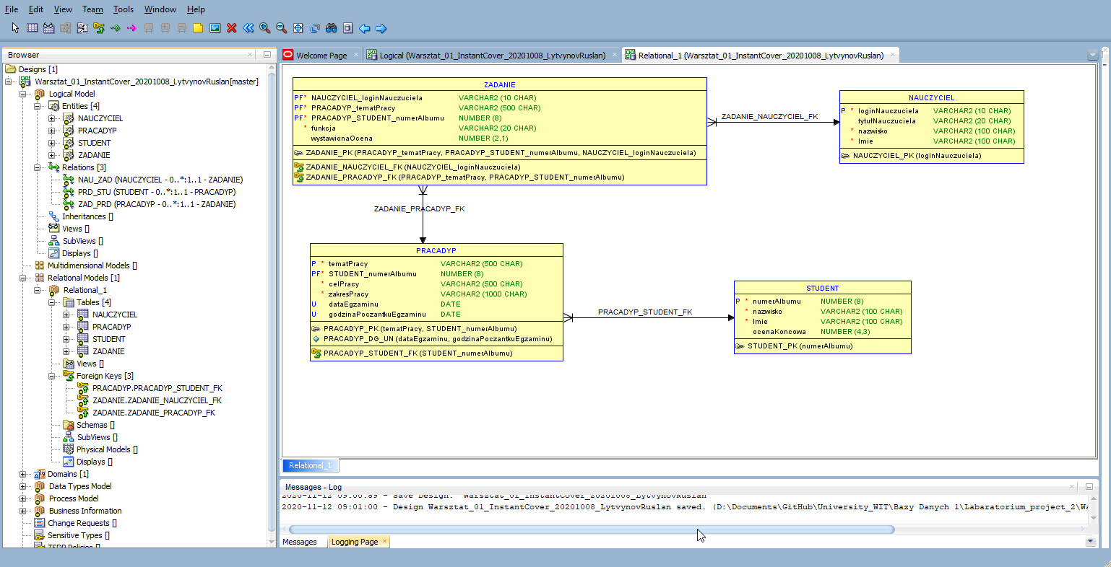
 | Data modeling
 | Project:Egzaminy Dyplomowe

 | Section
 | 1 | External Data Model (Problem Analysis)
 | 2 | TOP-DOWN Model (logical->relational) |  |  |  |  |  |  | `
 | 3 | BOTTOM_UP Model (textbook normalization)
 | 4 | BOTTOM_UP Model (cookbook normalization)
 | 5 | ORM Data Model (FCO-IM)

 |  | 2020.10.05 |  |  |  |  | By: Rafał Kowalski
 | Rejestracja wyników egzaminów dyplomowych po zakończeniu studiów.

 | Przedstawienie procesu biznesowego
 | 1. | Na ostatnim roku studiów, studenci muszą przygotować indywidualne prace dyplomowe i "obronić" egzamin dyplomowy
 | 2. | Student wybiera temat pracy dyplomowej oraz nakłania dwóch nauczycieli do pełnienia ról "Opiekuna" i "Promotora"
 | 3. | Student, we współpracy z "Opiekunem", wypełnia trzy pola formularza pracy dyplomowej: "Temat pracy dyplomowej", "Cel pracy dyplomowej" i "Zakres pracy dyplomowej"
 | 4. | Po zakończeniu procesu tworzenia pracy dyplomowej, student rejestruje dokument w systemie informatycznym UBI
 | 5. | Dokument pracy dyplomowej jest oceniany przez "Opiekuna" a następnie przez "Promotora" pracy.
 | 6. | Dokument pracy dyplomowej jest oceniany przez "Recenzenta".
 |  | 5a. | W przypadku, gdy student uzyska ocenę niedostateczną od opiekuna lub promotora, zostaje skreślony ze studiów i nie jest dopuszczony do egzaminu dyplomowego.
 |  | 5b. | W przypadku, gdy student uzyska ocenę niedostateczną od recenzenta, zostaje wyznaczony DRUGI RECENZENT, który ponownie recenzuje pracę dyplomową.
 |  | 5c. | Jeśli drugi recenzent również wystawi ocenę negatywną, student zostaje skreślony ze studiów.
 |  | 5d. | Student skreślony musi następnie wznowić studia i rozpocząć proces od p 1. Musi zarejestrować nowy (inny) temat pracy dyplomowej wybrać nowych (innych) nauczycieli do ról opiekuna i promotora.
 | 7. | W dziekanacie zostaje wyznaczony termin obrony egzaminu dyplomowego.
 | 8. | W wyznaczonym terminie zbiera się "Komisja Egzaminacyjna" i dokonuje oceny studenta na egzaminie dyplomowym.

 | Przedstawione poniżej tabele zawiera przykładową listę danych, z egzaminów dyplomowych

 | numer albumu studenta | student | temat pracy dyplomowej | cel pracy dyplomowej | zakres pracy dyplomowej | data egzaminu | godzina poczatku egzaminu | ocena końcowa | login nauczyciela | tytuł nauczyciela | nauczyciel | funkcja | wystawiona ocena
 | 28374 | Student Stanisław | System obsługi pacjentów w przychodni | . . . | . . . | 21/02/2018 | 9:00:00 | 4.35 | pracowj | dr | Pracowity Jan | Promotor | 5.0
 |  |  |  |  |  |  |  |  | rafalko | mgr inż. | Kowalski Rafał | Konsultant | 3.5
 |  |  |  |  |  |  |  |  | wesolm | mgr inż. | Wesoły Mieczysław | Recenzent | 3.5
 |  |  |  |  |  |  |  |  | samotnam | dr hab. | Samotna Mariola | Przewodniczący komisji egzaminacyjnej | 4.0
 | 46573 | Studenka Jola | Projekt aplikacji internetowej | . . . | . . . | 21/02/2018 | 13:30:00 | 3.55 | przemys | dr. | Przemysław Szumilas | Promotor | 3.5
 |  |  |  |  |  |  |  |  | ponuryb | dr. | Ponury Bazyl | Recenzent | 4.0
 |  |  |  |  |  |  |  |  | nijakik | prof. | Nijaki Kzimierz | Przewodniczący komisji egzaminacyjnej | 3.0
 | 39463 | Student Barnaba | System wymiany danych pomiędzy pojazdem a inteligentnym domem | . . . | . . . | 23/052014 | 17:00:00 | 4.45 | jasinsm | dr. | Jasiek Przenny | Promotor | 5.0
 |  |  |  |  |  |  |  |  | samotnam | dr hab. | Samotna Mariola | Recenzent | 3.5
 |  |  |  |  |  |  |  |  | nijakik | prof. | Nijaki Kzimierz | Przewodniczący komisji egzaminacyjnej | 4.5

 | numer albumu studenta | student | temat pracy dyplomowej |  |  | data egzaminu | godzina poczatku egzaminu | ocena końcowa | login nauczyciela | tytuł nauczyciela | nauczyciel | funkcja | wystawiona ocena
 | 28374 | Student Stanisław | System obsługi pacjentów w przychodni | . . . | . . . | 21/02/2018 | 9:00:00 | 4.35 | pracowj | dr | Pracowity Jan | Promotor | 5.0
 | 28374 | Student Stanisław | System obsługi pacjentów w przychodni | . . . | . . . | 21/02/2018 | 9:00:00 | 3.65 | wesolm | mgr inż. | Wesoły Mieczysław | Recenzent | 3.5
 | 28374 | Student Stanisław | System obsługi pacjentów w przychodni | . . . | . . . | 21/02/2018 | 9:00:00 | 3.85 | samotnam | dr hab. | Samotna Mariola | Przewodniczący komisji egzaminacyjnej | 4.0
 | 46573 | Studenka Jola | Projekt aplikacji internetowej | . . . | . . . | 21/02/2018 | 13:30:00 | 3.55 | przemys | dr. | Przemysław Szumilas | Promotor | 3.5
 | 46573 | Studenka Jola | Projekt aplikacji internetowej | . . . | . . . | 21/02/2018 | 13:30:00 | 3.9 | ponuryb | dr. | Ponury Bazyl | Recenzent | 4.0
 | 46573 | Studenka Jola | Projekt aplikacji internetowej | . . . | . . . | 21/02/2018 | 13:30:00 | 3.7 | nijakik | prof. | Nijaki Kzimierz | Przewodniczący komisji egzaminacyjnej | 3.0
 | 39463 | Student Barnaba | System wymiany danych pomiędzy pojazdem a inteligentnym domem | . . . | . . . | 23/052014 | 17:00:00 | 4.45 | jasinsm | dr. | Jasiek Przenny | Promotor | 5.0
 | 39463 | Student Barnaba | System wymiany danych pomiędzy pojazdem a inteligentnym domem | . . . | . . . | 23/052014 | 17:00:00 | 3.1 | samotnam | dr hab. | Samotna Mariola | Recenzent | 3.5
 | 39463 | Student Barnaba | System wymiany danych pomiędzy pojazdem a inteligentnym domem | . . . | . . . | 23/052014 | 17:00:00 | 2.25 | nijakik | prof. | Nijaki Kzimierz | Przewodniczący komisji egzaminacyjnej | 4.5

 | UWAGA: symbol ". . ." oznacza pole tekstowe przewidziane dla wprowadzenie 500 znaków opisu słownego. Jego zawartość jest wypełniana w systemi uczelni a została pominięta w zadaniu, żeby nie utrudniała analizy struktury danych.

Does data processing require additional knowledge: for example, geography?
Is this the whole information?
Possible additional information will be obtained from the analysis of "business knowledge"

 | Reguły Biznesowe
 | BR1 | Każdy nauczyciel może wykonywac TYLKO JEDNĄ funkcję, związaną z każdą pracą dyplomową studenta: Promotora, Recenzenta albo Przewodniczącego komisji egzaminacyjnej.
 | BR2 | Egzaminy są indywidualne. Na każdy egzamin musi byc zarezerwowana sala egzaminacyjna. W jednym terminie, w sali może odbywać się tylko jeden egzamin. Rezerwacja Sali polega na przypisaniu do egzaminu daty i godziny początku egzaminu. Wpisana godzina początku egzaminu określa zarezerwowanie Sali na stały okres czasu: 30 minut.
 | BR3 | W przypadku uzyskania niedostatecznej oceny końcowej, Student może podchodzić kolejny raz do egzaminu dyplomowego, ale za każdym razem praca musi posiadać inny temat i innego promotora.
 | BR4 | Ocena końcowa jest wyznaczana na podstawie wystawionych ocen wg skomplikowanego wzoru - Nie jest prostą średnią z wystawionych ocen.

 |  | Data Dictionary
 |  | Business Name | Domain | Database Column | Column Type | Examples | Business Description
 |  | numer albumu studenta | lizcba | numerAlbumu | NUMERIC(8)
 |  | student | tekst | nazwiskoImie | VARCHAR(200)
 |  | temat pracy dyplomowej | tekst | tematPracy | VARCHAR(500)
 |  | cel pracy dyplomowej | notatka | celPracy | VARCHAR(500)
 |  | zakres pracy dyplomowej | notatka | zakresPracy | VARCHAR(1000)
 |  | data egzaminu | data | dateEgzaminu | DATE |  | Uwaga: tylko data bez czasu
 |  | godzina poczatku egzaminu | godzina | godzinaPoczantkuEgzaminu | TIME |  | Uwaga: Godzina minuty bez sekund
 |  | ocena końcowa | dziesiętna(3,2) | ocenaKoncowa | DECIMAL(4,3)
 |  | login nauczyciela | tekst krótki | loginNauczuciela | VARCHAR(10)
 |  | tytuł nauczyciela | tekst krótki | tytułNauczuciela | VARCHAR(20)
 |  | nauczyciel | tekst | nazwiskoImie | VARCHAR(200)
 |  | funkcja | tekst krótki | funkcja | VARCHAR(20)
 |  | wystawiona ocena | {2, 2.5, 3, 3.5, 4, 4.5, 5} | wystawionaOcena | DECIMAL(2,1)

 |  | STUDEN |  | NAUCZYCIEL |  | PRACADYPL |  | ZADANIE | slaba encja
 |  | numerAlbumu |  | loginNauczuciela |  | tematPracy |  | funkcja
 |  | nazwiskoImie |  | tytułNauczuciela |  | celPracy |  | wystawionaOcena
 |  |  |  | nazwiskoImie |  | zakresPracy
 |  |  |  |  |  | dataEgzaminu
 |  |  |  |  |  | godzinaPoczantkuEgzaminu
 |  |  |  |  |  | ocenaKoncowa

 | ZWIĄZKI

 | STUDEN | MOŻE napisać WIELE prac dyplomowych |  |  | PRACADYPL
 |  | MUSI być napisana przez JEDNEGO studenta

 | NAUCZYCIEL | MOŻE wykonać WIELE zadań (związanych z róznymi pracami dyplomowymi) |  |  | ZADANIE
 |  | MUSI być przydzielone do JEDNEGO nauczyciela

 | PRACADYP | MOŻE być związana z WIELOMA zadaniami |  |  | ZADANIE
 |  | MMUSI być przydzielone do JEDNEJ pracy dyplomowej

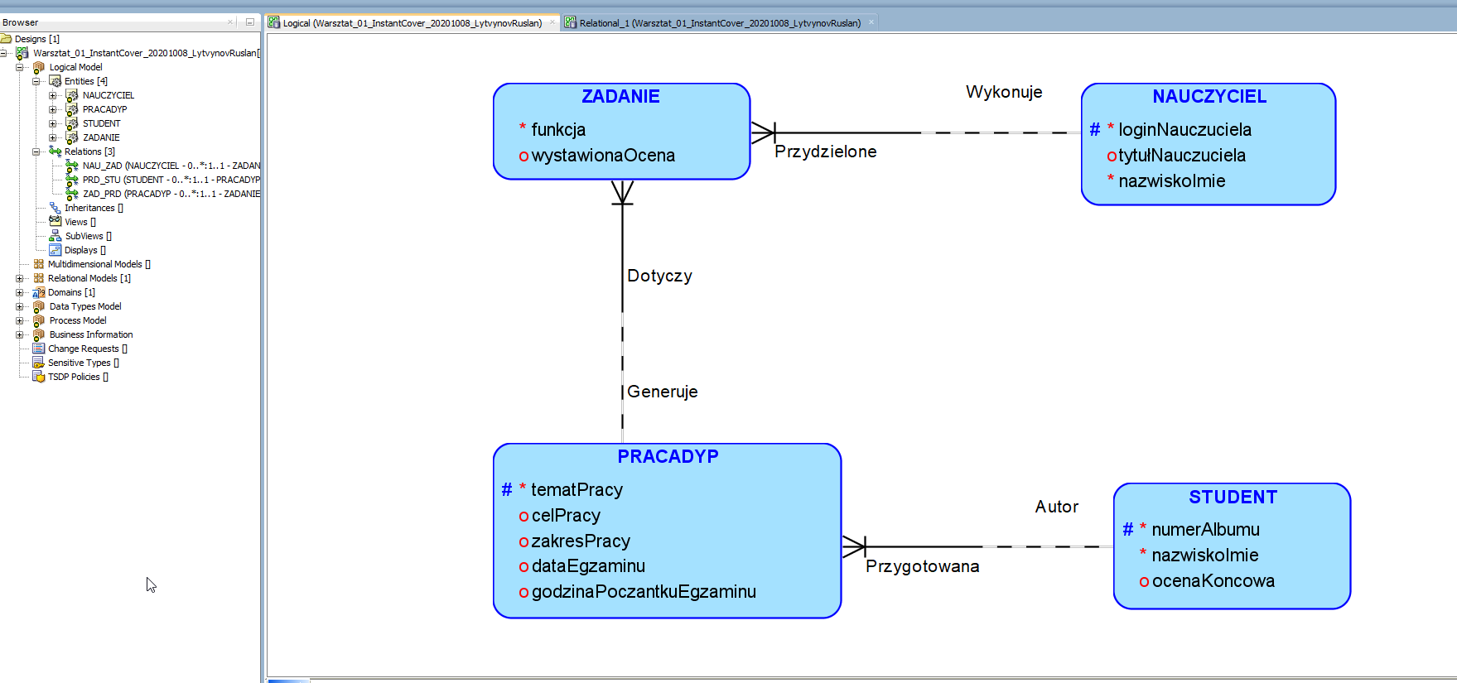
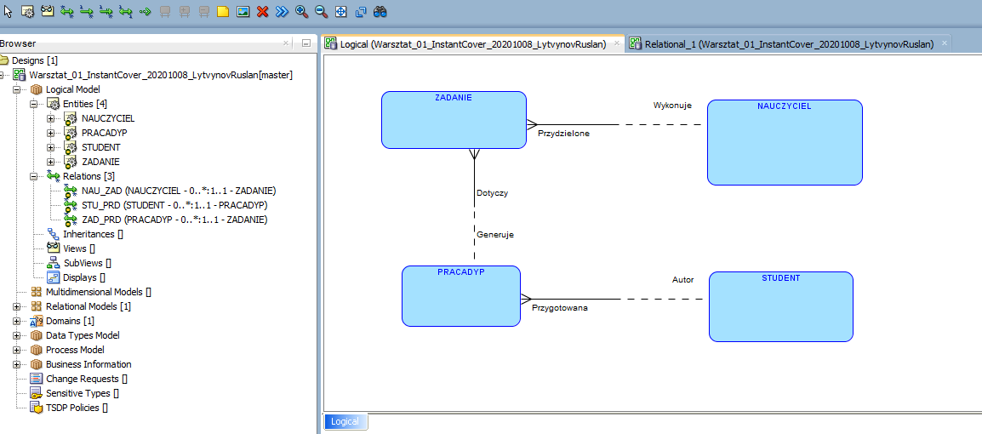

Relation Model

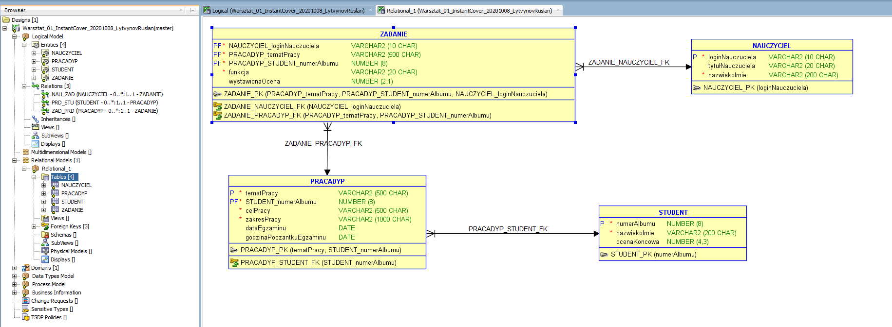

NORMALIZACJA

 | 1NF

 | 1. Klucze główne | OK
 | 2. Atrybuty atomowe | STUDENCI.nazwiskoImie -> (nazwisko VARCHAR(100), imie VARCHAR(100)
 |  | NAUCZYCIELIE.nazwiskoImie -> (nazwisko VARCHAR(100), imie VARCHAR(100)
 | 3.Atrybuty jednowartościowe | OK
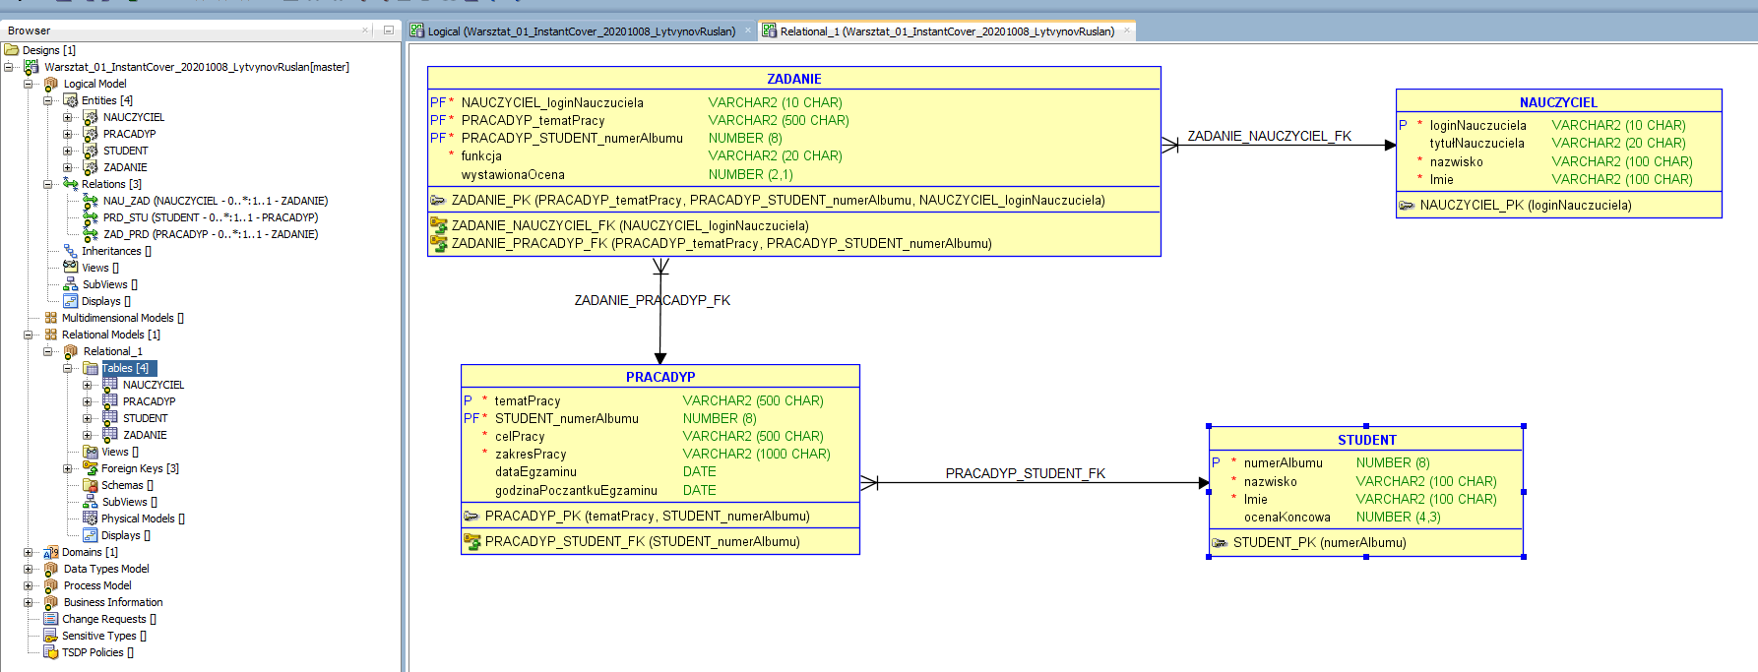

2NF, 3NF, BCNF

 | BR1 | Każdy nauczyciel może wykonywac TYLKO JEDNĄ funkcję, związaną z każdą pracą dyplomową studenta: Promotora, Recenzenta albo Przewodniczącego komisji egzaminacyjnej. Jest spełniona przez Klucz główny relacji ZADANIA.
 | BR2 | Egzaminy są indywidualne. Na każdy egzamin musi byc zarezerwowana sala egzaminacyjna. W jednym terminie, w sali może odbywać się tylko jeden egzamin. Rezerwacja Sali polega na przypisaniu do egzaminu daty i godziny początku egzaminu. Wpisana godzina początku egzaminu określa zarezerwowanie Sali na stały okres czasu: 30 minut. FD1(dataEgzaminu,godzinaPoczontkuEgzaminu ) -> (numerAlbumu, tematPracy, celPracy, zakrespracy ) . Stworzyć ograniczenie unikalne PRACEDYP_DG_IN(dataEgzaminu, godzinaPoczatkuEgzaminu)
 | BR3 | W przypadku uzyskania niedostatecznej oceny końcowej, Student może podchodzić kolejny raz do egzaminu dyplomowego, ale za każdym razem praca musi posiadać inny temat. FD2(numerAlbumu, tematPracy ) -> (celPracy, zakrespracy, dataEgzaminu, godzinaPocatkuEgzamina ) Jest spełniona prezez klucz główny PRACEDYP_PK.
 | BR4 | Ocena końcowa jest wyznaczana na podstawie wystawionych ocen wg skomplikowanego wzoru - Nie jest prostą średnią z wystawionych ocen Jest spełniona przez atrybut ocenaKoncowa w relacji STUDENT

 |  | FD1(dataEgzaminu,godzinaPoczontkuEgzaminu ) -> (numerAlbumu, tematPracy, celPracy, zakrespracy )
 |  | 2NF | 3NF | BCNF

 |  | FD2(numerAlbumu, tematPracy ) -> (celPracy, zakrespracy, dataEgzaminu, godzinaPocatkuEgzamina )
 |  | 2NF | 3NF | BCNF

